고성능복합기
견 적 서

 |  | 귀하
전화 :
팩스 :
담당 :

아래와 같이 견적합니다.

견 적 합 계 : | ₩935,000
견 적 일 자 : | 2015-01-08
결 재 조 건 :

품 명 | 규 격 | 수 량 | 단 가 | 금 액 | 세 액 | 합 계 액
 |  |  |  | - | - | -
잉크젯 복합기 | HP x476dw | 1 | 850,000 | 850,000 | 85,000 | 935,000
 |  |  |  | - | - | -
 | 인쇄속도 : 흑백 최대 55ppm / 컬러 최대55ppm (ISO 표준 인쇄속도)
 | 인쇄해상도 : 흑백 최대 1200 x 600dpi / 컬러 최대 4800 x 1200dpi
 | 스캔해상도 : 최대4800dpi
 | 월 권장 출력량 : 최대 25,000장

 | 잉크 : hp 970xl(검정 10,000매 출력) / 971xl (컬러 3색 6,600매 출력)

 | 무선인쇄/복사/스캔/팩스/HP e프린트/airprint/자동양면인쇄기능

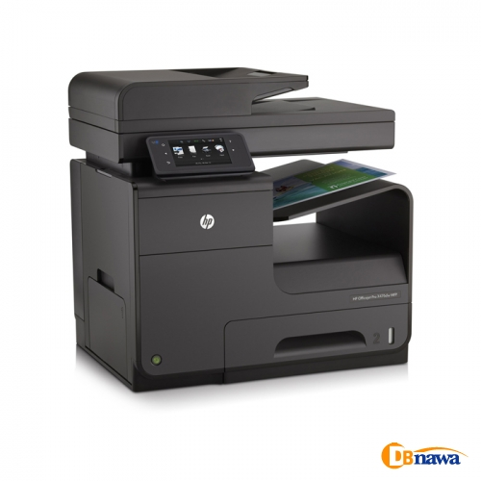
 |  |  |  | - | - | -
 |  |  |  |  | - | -
 |  |  |  |  | - | -
 |  |  |  |  | - | -
 |  |  |  |  | - | -
 |  |  |  |  | - | -
 |  |  |  |  | - | -
 |  |  |  |  | - | -
 |  |  |  |  | - | -
 |  |  |  |  | - | -
 |  |  |  |  | - | -
 |  |  |  |  | - | -
 |  |  |  |  | - | -
 |  |  |  |  | - | -
 |  |  |  |  | - | -
 |  |  |  |  | - | -
* 결제계좌 : 신한 110-138-600484 씨-넷 |  |  | 합 계 | 850,000 | 85,000 | 935,000
* 견적담당 : | 조규장(010-2910-7760)
* REMARK

고급형
견 적 서

(재)강원테크노파크 |  | 귀하
전화 :
팩스 :
담당 :

아래와 같이 견적합니다.

견 적 합 계 : | ₩5,208,000
견 적 일 자 : | 2015-01-08
결 재 조 건 :

품 명 | 규 격 | 수 량 | 단 가 | 금 액 | 세 액 | 합 계 액

컴퓨터 | HP 600 G1 G8Q99PA | 4 | 963,636 | 3,854,545 | 385,455 | 4,240,000
물품식별번호 | 22698271
 | 인텔 i5-4570 쿼드코어 (3.2GHz up to 3.6GHz)
 | 8GB 1,600MHz DDR3 Memory (max 32GB)
 | 128GB SSD / 500GB HDD
 | DVD Super Multi
 | Intel HD Graphics 4600
 | intel Q85 chipset
 | (4) USB 3.0 port / (6) USB 2.0 port
 | (1) RS-232 serial port
 | PS/2 keyboard and mouse port
 | (1) VGA video port, (2) DisplayPort with multi-stream video port
 | (1) PCI Express x16 port
 | (3) PCI Express x1 port
 | Windows 7 Pro 32bit / 64bit

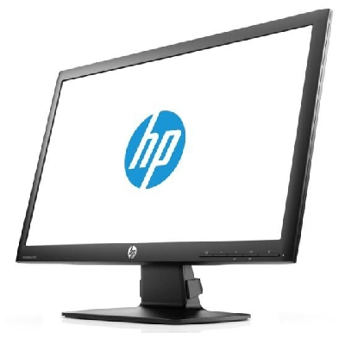
모니터 | HP P231 | 4 | 220,000 | 880,000 | 88,000 | 968,000
물품식별번호 | 22698902
 | 23인치 LED 백라이트 모니터
 | 눈부심 방지 코팅
 | 1920 x 1080 full HD
 | 시야각도 160 / 170

* 결제계좌 : 신한 110-138-600484 씨-넷 |  |  | 합 계 | 4,734,545 | 473,455 | 5,208,000
* 견적담당 : | 조규장(010-2910-7760)
* REMARK

